상품제안서
다후다 신발주머니 | 상품코드: S16839

 |  |  |  |  |  |  | 02-713-8555 | www.synergygift.co.kr
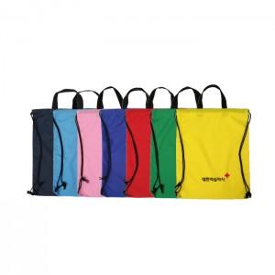

【상세/제작정보】 | * 1가지 색상으로 100개 이상부터 제작가능합니다.(100개 미만 제작불가) * 100개 이상 주문시 기본크기(150*50mm)로 1군데 실크 1도인쇄는 해드립니다. * 여러곳 인쇄나 도수인쇄는 시안에 따라 별도로 인쇄비가 추가됨

【인쇄/포장옵션】 | 실크 / OPP(비닐)

【공급단가】 | 수량 | 300~ | 1,000~ | 2,000~ | 3,000~ | 5,000~
*VAT별도 | 단가 | 2,430원 | 2,340원 | 2,250원 | 2,160원 | 2,100원

【상품 URL】 | https://www.synergygift.co.kr:443/src/goods_detail.php?gdno=6821

